Wärmepreis
Berechnung der individuellen Heizkosten

Dieser Preisrechner soll Ihnen ermöglichen, Ihre Heizkosten bei einem Nahwärmeanschluss mit den Heizkosten Ihrer bestehenden Ölheizung zu vergleichen. Bitte füllen Sie dazu die grau hinterlegten Zellen mit den Daten Ihrer individuellen Heizsituation aus.
Der Kostenvergleich zwischen Nahwärme und Ölheizung gilt für ein typisches Ein- bis Zweifamilienhaus mit einem jährlichen Energiebedarf von maximal 7.000 Liter Heizöl (70.000 kWh).
Alle angegebenen Preise sind Brutto-Preise inkl. der derzeitigen gültigen gesetzl. MwSt. in Höhe von 19%.

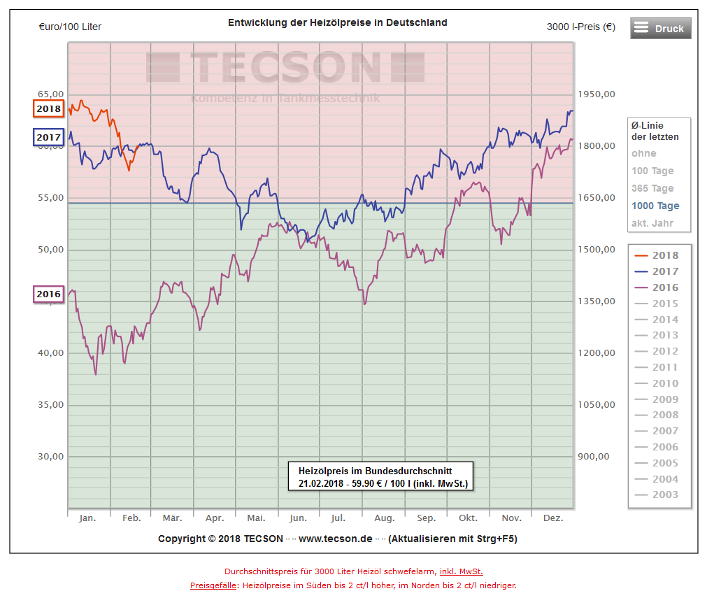
Preisstruktur des Tarifes "Regenerative Nahwärme Lupburg" |  | 1
Arbeitspreis pro verbrauchter kWhthermisch | 0.093 €
Grundpreis pro Jahr für Messung und Abrechnung des Wärmeverbrauches | 246.90 €

Berechnung der Jahresverbrauchskosten mit Bruttopreisen
Jahresölverbrauch in Liter (langjähriges Mittel) |  |  | 2,000 l
Anlagenleistung |  |  | 15 kW | 2
Ölpreis pro Liter (1000-Tage Mittel) |  |  | 0.545 €/l | 3

 | Nahwärme |  | Öl
Jahresnutzungsgrad der Kesselanlage | 100% | 4 | 80% | 5
"eingekaufte" Energiemenge | 16,000 kWh |  | 20,000 kWh
spezifischer Energiepreis | 0.0928 €/kWh |  | 0.055 €/kWh
Verbrauchskosten (Wärmepreis) | 1,485.12 € |  | 1,090.00 €
Grundpreis | 246.90 € |  | 0.00 €
Wartungskosten | 0.00 € |  | 150.00 €
Schornsteinfeger, Emissionsprüfung | 0.00 € |  | 125.00 €
Stromkosten | 20.00 € |  | 70.00 €
Rückstellung für Ersatzbeschaffung | 433.33 € | 6 | 800.00 € | 7
Jährliche Heizkosten | 2,185.35 € |  | 2,235.00 €
Einsparung pro Jahr | 49.65 €

Tabelle 1
Heizölbedarf | Anlagenleistung
bis 2.000 Liter | 15 kW
bis 3.000 Liter | 20 kW
bis 5.000 Liter | 30 kW
bis 7.000 Liter | 35 kW

Tabelle 2
Baujahr Öl-Kessel | Jahresnutzungsgrad
Vor 1990 | 75%
1990-1995 | 77%
1996-2000 | 80%
2001-2005 | 83%
2005-2010 | 86%
Ab 2010 | 89%

1 Bei den angegebenen Preisen handelt es sich um Bruttopreise. Diese weichen von den im Vorvertrag angegebenen Nettopreisen um den Betrag der Mehrwertsteuer (19%) ab. Die zugehörigen Nettopreise HP2017/2018 sind wie folgt: Arbeitspreis 0,078 € / kWh, Grundpreis 207,48 € / a.
2 In erster Näherung kann Ihre bisherige Kesselleistung herangezogen werden. Alternativ kann die Anlagenleistung auch anhand von Tabelle 1 überschlägig ermittelt werden.
3 Nebenstehende Abbildung zeigt die Entwicklung der Heizölpreise der letzten Jahre (Mittelwert der letzten 1000 Tage zum Stand 21.02.2018: 0,545 €/l).
4 Es wird nur die Wärmemenge aus dem Nahwärmenetz entnommen und abgerechnet, die auch innerhalb des Hauses verbraucht wird.
5 Bei der Ölheizung wird eine gewisse Energiemenge in Form von Heizöl eingekauft. Aufgrund von Umwandlungsverlusten wird jedoch nur ein Anteil zwischen 75% und 90 % (in Abhängigkeit des Kesselalters; siehe auch Tabelle 2) an das Heizungssystem übertragen. Der Rest geht in Form von heißem Abgas und Abstrahlverlusten verloren. Der Jahresnutzungsgrad ist nicht mit dem Spitzenwirkungsgrad des Kessel zu verwechseln, da sich dieser auf einen Normzustand bezieht. In der Praxis arbeiten Kessel aber selten in diesen Normbereichen, sondern - vor allem in der Übergangszeit - in einem ineffizienteren Teillastbereich. Der Jahresnutzungsgrad ist als mittlerer Wirkungsgrad des Kessels zu verstehen.
6 Annahme: Anschlusskostenbeitrag von 5.000,- € wird gemäß Afa-Richtlinie linear über 15 Jahre abgeschrieben. Für den Wärmekunden treten allerdings nach Ablauf der 15 Jahre keine weiteren Kosten auf. Zusätzlich muss der Kunde für den heizungsseitigen Anschluss der Wärmeübergabestation mit Kosten von mindst. 1.500€,-€ rechnen. Diese können in Abhängigkeit vom Alter und Ausgangssituation variieren.
7 Annahme: Die Kosten für eine Erneuerung der Heizkesselanlage werden mit 12.000,- € angenommen und gemäß Afa-Richtline über 15 Jahre abgeschrieben.
Dieser Preisrechner wurde mit größter Sorgfalt, nach bestem Wissen und Gewissen erstellt, dennoch können wir keine Haftung für Vollständigkeit, Richtigkeit, Aktualität oder Verlässlichkeit der bereitgestellten Inhalte übernehmen.

